グループ分け方法の説明
■グループ分けの組み合わせ数

 | N人を４人グループに分ける時の，組み合わせ数

$$\frac{N!}{{\left(4!\right)}^{\frac{N}{4}}×\left(\frac{N}{4}\right)!}$$

 | N=8のとき（8人を４人グループ分けする場合の組み合わせの数）

35通り

 | N=100のとき（100人を４人グループ分けする場合の組み合わせの数）

約${10}^{98}$通り （= 100000000000000000000000000000000000000000000000000000000000000000000000000000000000000000000000000通り）

 | 宇宙の原子の数
約${10}^{80}個$

 | 宇宙の原子の数より遥かに膨大な組み合わせがある → 全ての組み合わせを試すことは不可能
 | 上記のような膨大な組み合わせの中から，条件を満たす解を見つける問題を「組み合わせ最適化問題」という

 | 重複しないようなグループ分けの数（制約条件がない場合）

 | N人を一人当たりp人でqグループに分ける（N = p * q）
$$重複がないグループ分けの組み合わせ数= q−p+2$$

 | N=100のとき（100人を4人グループ分けする場合の，重複がないグループ分けの組み合わせ数）
23通り

 | さらにここから，課の重複がないようにする制約を加えると，解はさらに減少

$$\frac{23−α}{{10}^{98}}$$

■組み合わせ最適化問題の解法

 | （例）膨大な組み合わせから解を見つけることを，下の図のイメージで説明する

 |  | 全組み合わせ（青枠）の中から，制約条件を満たした組み合わせ（緑枠）の解を見つける
 |  | （ヘリコプターからボールを投げれ緑枠へ入れるイメージ）

 |  |  |  | 全組み合せ

 |  |  |  | 制約条件を満たした組み合わせ（解）

 |  |  |  | ・自分の課のメンバと同じグループにならない
 |  |  |  | ・過去同じグループになった人と重複しない

 |  | 条件枠（緑の枠）が大きい場合 |  | 条件枠（緑の枠）が小さい場合

 |  | ランダムにグループを作っても数打てば緑枠に入る |  | ランダムにグループを作っても緑枠にはなかなか入らない

 |  |  |  | 最適化アルゴリズムを活用して，緑枠へ近づいて行く

 |  |  |  | 最適化アルゴリズムを活用すれば，ランダムではなく，
 |  |  |  | 徐々に条件を満たす緑枠へ近づき，解を見つけ出す

 |  |  |  | 今回活用したアルゴリズムは，「遺伝的アルゴリズム」

■遺伝的アルゴリズム

 | ●概要
 | 遺伝的アルゴリズムは、生物の進化の仕組みをまねて、たくさんの選択肢の中から試行錯誤を繰り返してベストな答えを探す方法

 |  | 〇ダーウィンの進化論 | 〇遺伝的アルゴリズム概要
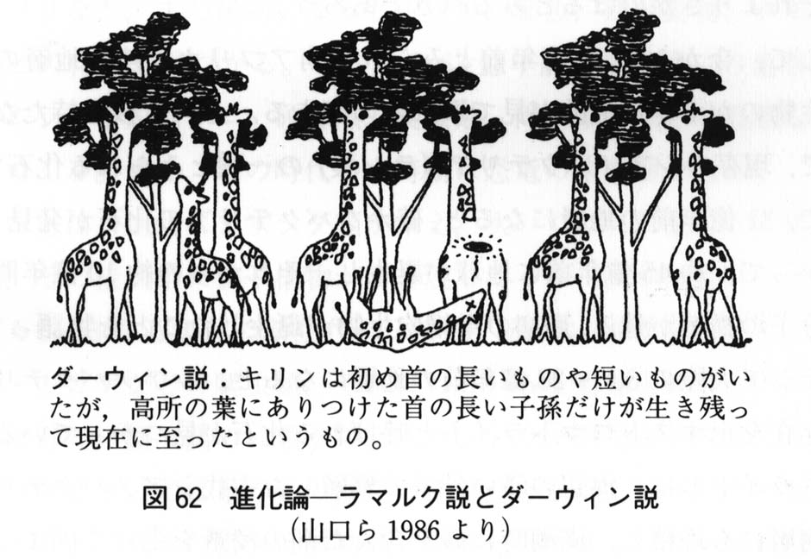
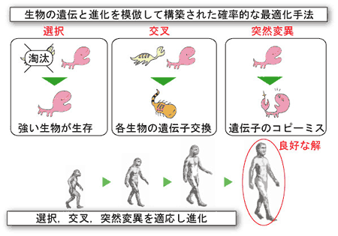
 |  |  |  |  | ゲノム(DNA)：生物の特徴を決める設計図であり、遺伝的アルゴリズムではこの仕組みを模倣


 |  | https://www.med.akita-u.ac.jp/~doubutu/gijutubu/Mendel.html | https://se.doshisha.ac.jp/se/education/laboratory/information/intelligent_system_design.html

 | ●グループ分けへの遺伝的アルゴリズム適応（覚書）

 | 〇ゲノム
 |  | グループ番号の配列．下記の例では，配列の左から「Aさんはグループ8」，「Bさんはグループ10」といった具合にグループが割り当てられる．したがって１次元の配列（ゲノム）でグループ分けを表現可能．

 | 〇フロー

初期集団の生成
ランダムなゲノムの配列を複数生成
ゲノム1
ゲノム2
ゲノム3
ゲノム4
ゲノムN
・・・

ゲノム1
ゲノム2
ゲノム3
ゲノム4
ゲノムN
適応度の評価
各ゲノムを点数付け
上手にグループ分けできているのかを評価
・同じ部/室/課の人と同じチームなら減点
・過去同じグループになっていたら減点
・・・
20点
80点
55点
85点
75点

選択
優秀な固体を残し，それ以外は淘汰
ゲノム1
ゲノム2
ゲノム3
ゲノム4
ゲノムN

・・・
20点
80点
55点
85点
75点

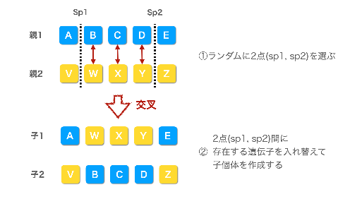
交叉
優秀なゲノム同士で子供を生成
ゲノム1
ゲノム2
ゲノム3
ゲノム4
ゲノムN
優秀なゲノムの配列をmixさせる．
・・・

 |  |  |  |  | https://www.gluegent.com/blog/2023/02/algorithm-ga.html
突然変異

突然変異
ランダムに遺伝子を変化させる
ゲノム1
ゲノム2
ゲノム3
ゲノム4
ゲノムN

・・・

ランダムに入れ替え

繰り返すことで，どんどん優秀な固体（グループ分け）に進化する！

 | ●もう少しわかりやすく図のイメージで説明すると．．．

第１世代
初期集団はランダムに生成
優秀な個体だけ残す（2つ以上）
優秀な個体同士で子供を生成（近しいグループを作成する）

交叉
突然変異

選択
←突然変異個体

第２世代
優秀な個体だけ残す（2つ以上）
優秀な個体同士で子供を生成（近しいグループを作成する）

交叉
突然変異
←突然変異個体
選択

第３世代

交叉
突然変異

選択

世代が進むごとに解に近づく

・
・
・

第 i 世代

Sheet1
gen | nevals | min | avg
0 | 350 | 1082 | 1403.97
1 | 267 | 1082 | 1180.58
2 | 252 | 1082 | 1162.08
3 | 255 | 91 | 1136.24
4 | 223 | 91 | 1113.28
5 | 242 | 88 | 1089.31
6 | 257 | 80 | 1052.92
7 | 258 | 77 | 897.889
8 | 270 | 75 | 752.886
9 | 257 | 75 | 584.226
10 | 247 | 73 | 568.611
11 | 250 | 72 | 580.469
12 | 260 | 72 | 588.314
13 | 250 | 72 | 587.703
14 | 273 | 72 | 678.76
15 | 229 | 72 | 599.811
16 | 273 | 70 | 660.603
17 | 257 | 69 | 622.52
18 | 262 | 67 | 573.009
19 | 263 | 67 | 586.643
20 | 242 | 66 | 501.12
21 | 250 | 64 | 494.051
22 | 252 | 64 | 499.723
23 | 276 | 64 | 530.769
24 | 261 | 62 | 603.563
25 | 251 | 62 | 547.857
26 | 261 | 62 | 520.149
27 | 235 | 62 | 478.066
28 | 254 | 62 | 491.834
29 | 255 | 61 | 353.711
30 | 264 | 61 | 408.757
31 | 278 | 60 | 396.609
32 | 251 | 60 | 390.477
33 | 266 | 59 | 429.414
34 | 246 | 58 | 417.746
35 | 269 | 58 | 513.629
36 | 258 | 57 | 441.146
37 | 277 | 56 | 554.954
38 | 232 | 56 | 476.849
39 | 252 | 55 | 518.326
40 | 228 | 53 | 479.966
41 | 271 | 53 | 500.523
42 | 256 | 53 | 526.983
43 | 262 | 53 | 505.289
44 | 263 | 53 | 478.72
45 | 263 | 53 | 428.594
46 | 244 | 52 | 429.171
47 | 250 | 52 | 437.597
48 | 247 | 52 | 380.883
49 | 238 | 52 | 402.229
50 | 238 | 52 | 363.674
51 | 262 | 49 | 417.014
52 | 254 | 49 | 438.686
53 | 255 | 49 | 413.677
54 | 267 | 49 | 408.017
55 | 234 | 49 | 404.514
56 | 246 | 49 | 474.1
57 | 251 | 49 | 486.271
58 | 262 | 49 | 433.989
59 | 252 | 49 | 445.12
60 | 253 | 49 | 387.266
61 | 260 | 49 | 366.783
62 | 248 | 49 | 409.337
63 | 241 | 49 | 380.483
64 | 254 | 49 | 398.349
65 | 261 | 49 | 345.7
66 | 228 | 48 | 315.986
67 | 253 | 48 | 345.051
68 | 238 | 48 | 312.789
69 | 275 | 48 | 392.343
70 | 270 | 48 | 397.82
71 | 235 | 48 | 392.951
72 | 262 | 47 | 422.569
73 | 235 | 46 | 390.097
74 | 258 | 46 | 492.66
75 | 253 | 46 | 419.074
76 | 265 | 46 | 470.466
77 | 255 | 46 | 390.849
78 | 269 | 46 | 426.943
79 | 262 | 46 | 418.203
80 | 250 | 46 | 422.374
81 | 242 | 46 | 434.763
82 | 276 | 46 | 496.92
83 | 274 | 46 | 497.449
84 | 274 | 46 | 512.866
85 | 258 | 46 | 455.906
86 | 274 | 46 | 479.571
87 | 278 | 46 | 499.074
88 | 258 | 45 | 498.414
89 | 242 | 45 | 418.363
90 | 248 | 45 | 418.857
91 | 244 | 45 | 426.94
92 | 244 | 45 | 421.266
93 | 255 | 45 | 487.523
94 | 252 | 45 | 485.057
95 | 251 | 45 | 375.237
96 | 269 | 45 | 362.674
97 | 256 | 45 | 362.591
98 | 261 | 43 | 387.951
99 | 236 | 43 | 362.037
100 | 253 | 43 | 397.08
101 | 254 | 43 | 382.697
102 | 266 | 43 | 383.143
103 | 237 | 43 | 367.857
104 | 248 | 43 | 405.94
105 | 234 | 43 | 329.923
106 | 264 | 42 | 371.349
107 | 261 | 42 | 370.677
108 | 239 | 42 | 331.846
109 | 251 | 41 | 416.469
110 | 256 | 41 | 425.211
111 | 247 | 41 | 369.331
112 | 241 | 41 | 327.457
113 | 250 | 41 | 359.18
114 | 256 | 41 | 359.917
115 | 262 | 41 | 390.094
116 | 264 | 40 | 468.48
117 | 272 | 39 | 473.246
118 | 238 | 39 | 409.714
119 | 259 | 39 | 409.786
120 | 254 | 36 | 455.057
121 | 248 | 36 | 439.851
122 | 257 | 36 | 492.06
123 | 253 | 37 | 459.697
124 | 275 | 37 | 512.509
125 | 258 | 37 | 465.494
126 | 248 | 37 | 439.146
127 | 273 | 37 | 559.843
128 | 248 | 37 | 457.957
129 | 264 | 35 | 428.803
130 | 269 | 35 | 489.437
131 | 264 | 35 | 513.643
132 | 266 | 35 | 450.986
133 | 253 | 35 | 434.629
134 | 262 | 35 | 429.806
135 | 242 | 35 | 417.714
136 | 251 | 35 | 366.617
137 | 258 | 35 | 384.551
138 | 248 | 34 | 332.957
139 | 264 | 35 | 358.131
140 | 283 | 35 | 409.574
141 | 248 | 34 | 389.354
142 | 264 | 34 | 376.62
143 | 266 | 34 | 379.449
144 | 278 | 34 | 389.709
145 | 240 | 34 | 394.866
146 | 252 | 34 | 452.186
147 | 265 | 34 | 431.583
148 | 283 | 34 | 441.846
149 | 265 | 34 | 401.783
150 | 279 | 34 | 389.414
151 | 256 | 34 | 350.766
152 | 250 | 34 | 353.403
153 | 258 | 34 | 371.129
154 | 252 | 34 | 359.897
155 | 223 | 34 | 319.903
156 | 256 | 34 | 302.457
157 | 269 | 34 | 393.317
158 | 266 | 34 | 415.977
159 | 265 | 34 | 404.346
160 | 238 | 34 | 351.206
161 | 259 | 34 | 388.926
162 | 257 | 34 | 392.66
163 | 277 | 34 | 374.36
164 | 269 | 34 | 333.477
165 | 246 | 33 | 384.269
166 | 252 | 33 | 366.323
167 | 260 | 33 | 357.046
168 | 259 | 33 | 375.257
169 | 243 | 33 | 420.323
170 | 267 | 33 | 458.723
171 | 251 | 33 | 413.297
172 | 277 | 33 | 501.914
173 | 242 | 33 | 406.434
174 | 263 | 33 | 492.517
175 | 242 | 33 | 416.783
176 | 270 | 33 | 344.966
177 | 248 | 33 | 307.069
178 | 256 | 33 | 327.797
179 | 246 | 33 | 383.826
180 | 246 | 33 | 309.637
181 | 269 | 33 | 372.5
182 | 270 | 33 | 341.854
183 | 233 | 33 | 304.009
184 | 247 | 33 | 303.963
185 | 263 | 33 | 366.58
186 | 276 | 33 | 365.957
187 | 260 | 33 | 325.3
188 | 255 | 33 | 362.434
189 | 269 | 33 | 336.989
190 | 244 | 33 | 313.409
191 | 242 | 33 | 328.146
192 | 269 | 33 | 322.134
193 | 270 | 33 | 337.197
194 | 245 | 33 | 377.18
195 | 265 | 33 | 389.6
196 | 254 | 33 | 362.866
197 | 258 | 33 | 333.18
198 | 260 | 33 | 345.734
199 | 263 | 33 | 403.04
200 | 263 | 33 | 356.197
201 | 274 | 33 | 359.769
202 | 253 | 33 | 309.594
203 | 256 | 33 | 329.64
204 | 240 | 33 | 359.314
205 | 248 | 33 | 342.283
206 | 270 | 33 | 395.097
207 | 248 | 33 | 336.671
208 | 239 | 33 | 327.617
209 | 257 | 33 | 346.709
210 | 245 | 32 | 298.823
211 | 249 | 32 | 324.597
212 | 265 | 32 | 372.709
213 | 273 | 32 | 415.454
214 | 268 | 32 | 388.877
215 | 233 | 32 | 302.863
216 | 259 | 32 | 407.603
217 | 255 | 32 | 365.589
218 | 265 | 32 | 413.626
219 | 251 | 32 | 386.294
220 | 259 | 32 | 333.4
221 | 259 | 32 | 376.789
222 | 234 | 32 | 336.066
223 | 271 | 32 | 385.263
224 | 256 | 32 | 351.409
225 | 254 | 32 | 311.757
226 | 238 | 32 | 330.634
227 | 274 | 32 | 314.537
228 | 260 | 32 | 350.423
229 | 250 | 32 | 357.983
230 | 268 | 32 | 373.594
231 | 259 | 32 | 358.326
232 | 260 | 32 | 341.374
233 | 254 | 32 | 361.803
234 | 258 | 32 | 364.38
235 | 261 | 32 | 309.377
236 | 260 | 32 | 324.031
237 | 269 | 32 | 388
238 | 261 | 32 | 326.294
239 | 253 | 32 | 354.029
240 | 241 | 32 | 359.903
241 | 248 | 32 | 371.211
242 | 252 | 32 | 333.417
243 | 262 | 32 | 411.74
244 | 249 | 32 | 376.497
245 | 256 | 32 | 318.631
246 | 263 | 32 | 347.703
247 | 272 | 32 | 341.154
248 | 263 | 32 | 359.163
249 | 245 | 32 | 290.917
250 | 254 | 32 | 341.809
251 | 262 | 32 | 315.586
252 | 261 | 32 | 391.206
253 | 263 | 32 | 412.98
254 | 244 | 32 | 386.46
255 | 271 | 32 | 384.171
256 | 253 | 32 | 335.946
257 | 260 | 32 | 373.023
258 | 270 | 32 | 333.214
259 | 266 | 32 | 400.537
260 | 253 | 32 | 384.457
261 | 226 | 32 | 308.554
262 | 263 | 32 | 356.537
263 | 261 | 32 | 364.68
264 | 238 | 32 | 335.44
265 | 246 | 32 | 328.183
266 | 273 | 32 | 365.149
267 | 253 | 32 | 350.654
268 | 245 | 32 | 291.703
269 | 267 | 32 | 373.137
270 | 248 | 32 | 321.137
271 | 243 | 32 | 329.863
272 | 256 | 32 | 332.423
273 | 262 | 32 | 347.049
274 | 258 | 32 | 413.674
275 | 254 | 32 | 378.706
276 | 281 | 32 | 383.914
277 | 255 | 32 | 373.383
278 | 241 | 32 | 350.763
279 | 242 | 32 | 346.974
280 | 271 | 32 | 349.986
281 | 254 | 32 | 346.874
282 | 245 | 32 | 332.054
283 | 255 | 32 | 361.666
284 | 250 | 32 | 334.726
285 | 253 | 32 | 373.069
286 | 249 | 32 | 317.637
287 | 266 | 32 | 349.543
288 | 246 | 32 | 316.037
289 | 251 | 32 | 330.137
290 | 230 | 32 | 338.211
291 | 241 | 32 | 294.911
292 | 253 | 32 | 317.58
293 | 256 | 32 | 321.326
294 | 245 | 32 | 355.894
295 | 251 | 32 | 322.551
296 | 247 | 32 | 306.889
297 | 272 | 32 | 331.906
298 | 267 | 32 | 362.797
299 | 246 | 32 | 335.12
300 | 250 | 32 | 314.917
301 | 258 | 32 | 349.823
302 | 271 | 32 | 350.643
303 | 256 | 32 | 309.291
304 | 251 | 32 | 346.68
305 | 253 | 32 | 318.36
306 | 267 | 32 | 368.466
307 | 256 | 32 | 332.523
308 | 264 | 32 | 326.917
309 | 255 | 32 | 344.729
310 | 262 | 32 | 438.406
311 | 271 | 32 | 367.834
312 | 256 | 32 | 335.314
313 | 286 | 32 | 376.263
314 | 242 | 32 | 337.771
315 | 254 | 32 | 308.983
316 | 223 | 32 | 282.166
317 | 261 | 32 | 341.523
318 | 265 | 32 | 350.04
319 | 247 | 32 | 321.226
320 | 273 | 32 | 343.817
321 | 243 | 32 | 317.829
322 | 264 | 32 | 358.403
323 | 245 | 32 | 309.357
324 | 253 | 32 | 370.509
325 | 266 | 32 | 379.406
326 | 263 | 32 | 335.886
327 | 276 | 32 | 390.691
328 | 250 | 32 | 329.349
329 | 268 | 32 | 368.554
330 | 238 | 32 | 355.917
331 | 250 | 32 | 315.266
332 | 267 | 32 | 352.494
333 | 266 | 32 | 379.606
334 | 250 | 32 | 288.031
335 | 255 | 32 | 340.634
336 | 242 | 32 | 355.206
337 | 263 | 32 | 350.283
338 | 269 | 32 | 359.577
339 | 242 | 32 | 300.851
340 | 256 | 32 | 303.454
341 | 270 | 32 | 335.194
342 | 244 | 32 | 283.109
343 | 252 | 32 | 324.266
344 | 267 | 32 | 389.029
345 | 281 | 32 | 365.64
346 | 253 | 32 | 356.391
347 | 259 | 32 | 332.026
348 | 259 | 32 | 318.686
349 | 250 | 32 | 341.32
350 | 227 | 32 | 327.346
351 | 259 | 32 | 332.746
352 | 266 | 32 | 384.811
353 | 264 | 32 | 367.851
354 | 257 | 32 | 359.046
355 | 255 | 32 | 361.531
356 | 259 | 32 | 318.543
357 | 266 | 32 | 364.217
358 | 267 | 32 | 359.354
359 | 260 | 32 | 348.066
360 | 254 | 32 | 330.254
361 | 246 | 32 | 315.889
362 | 242 | 32 | 305.791
363 | 241 | 32 | 346.28
364 | 250 | 32 | 327.754
365 | 239 | 32 | 287.963
366 | 274 | 32 | 403.266
367 | 230 | 32 | 318.697
368 | 265 | 32 | 334.734
369 | 257 | 32 | 280.646
370 | 258 | 32 | 352.14
371 | 244 | 32 | 318.243
372 | 276 | 32 | 376.297
373 | 265 | 32 | 327.766
374 | 255 | 32 | 338.771
375 | 267 | 32 | 350.5
376 | 276 | 32 | 365.366
377 | 271 | 32 | 361.566
378 | 237 | 32 | 381.629
379 | 255 | 32 | 387
380 | 255 | 32 | 365.463
381 | 220 | 32 | 315.103
382 | 247 | 32 | 337.726
383 | 257 | 32 | 340.997
384 | 257 | 32 | 306.506
385 | 277 | 32 | 397.194
386 | 233 | 32 | 302.483
387 | 279 | 32 | 314.523
388 | 267 | 32 | 293.863
389 | 239 | 32 | 300.491
390 | 260 | 32 | 309.474
391 | 253 | 32 | 312.354
392 | 255 | 32 | 329.314
393 | 235 | 32 | 313.477
394 | 257 | 32 | 346.694
395 | 258 | 32 | 367.383
396 | 255 | 32 | 329.154
397 | 289 | 32 | 376.969
398 | 259 | 32 | 329.423
399 | 261 | 32 | 358.406
400 | 254 | 32 | 327.206
401 | 260 | 32 | 368.683
402 | 245 | 32 | 330.277
403 | 255 | 32 | 350.131
404 | 248 | 32 | 329.526
405 | 240 | 32 | 317.251
406 | 259 | 32 | 370.894
407 | 252 | 32 | 361.029
408 | 250 | 32 | 318.174
409 | 245 | 32 | 325.123
410 | 246 | 32 | 377.151
411 | 253 | 32 | 326.791
412 | 273 | 32 | 355.329
413 | 258 | 32 | 391.254
414 | 246 | 32 | 355.843
415 | 254 | 32 | 352.754
416 | 258 | 32 | 312.226
417 | 242 | 32 | 336.137
418 | 251 | 32 | 306.62
419 | 241 | 32 | 341.329
420 | 260 | 32 | 361.351
421 | 260 | 32 | 276.729
422 | 255 | 32 | 334.866
423 | 246 | 32 | 337.949
424 | 253 | 32 | 366.869
425 | 254 | 32 | 325.78
426 | 271 | 32 | 308.654

